实施情况统计分析--判断矩阵
实施情况统计分析
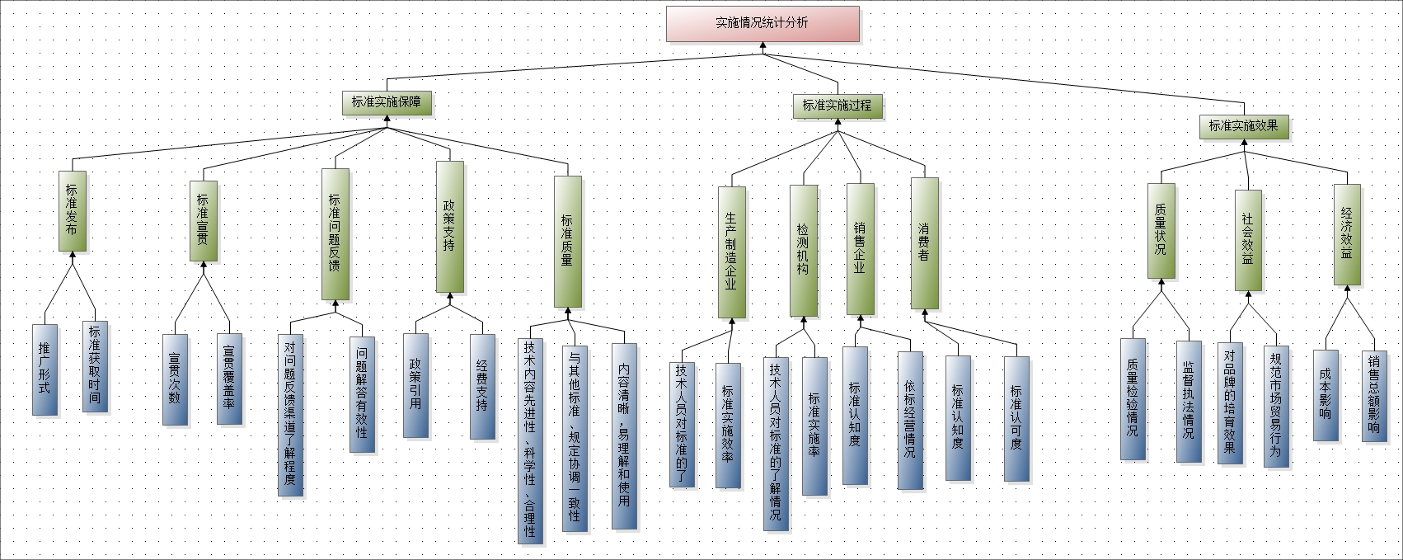

标度类型:1-9

最终结果
备选方案 | 权重
标准获取时间 | 0.0078
推广形式 | 0.0078
宣贯次数 | 0.0067
宣贯覆盖率 | 0.0067
对问题反馈渠道了解程度 | 0.0121
问题解答有效性 | 0.0121
技术内容先进性、科学性、合理性 | 0.0164
与其他标准、规定协调一致性 | 0.0104
内容清晰，易理解和使用 | 0.0131
政策引用 | 0.0368
经费支持 | 0.0368
技术人员对标准的了解情况 | 0.0104
标准实施效率 | 0.0012
技术人员对标准的了解情况 | 0.0592
标准实施率 | 0.0066
标准认知度 | 0.0073
依标经营情况 | 0.0058
标准认知度 | 0.0381
标准认可度 | 0.0381
质量检验情况 | 0.0988
监督执法情况 | 0.1235
对品牌的培育效果 | 0.0889
规范市场贸易行为 | 0.1333
成本影响 | 0.1111
销售总额影响 | 0.1111

1. 实施情况统计分析 一致性比例：0.0000; 对"实施情况统计分析"的权重：1.0000; λmax：3.0000
实施情况统计分析 | 标准实施保障 | 标准实施过程 | 标准实施效果 | Wi
标准实施保障 | 1 | 1 | 0.25 | 0.1667
标准实施过程 | 1 | 1 | 0.25 | 0.1667
标准实施效果 | 4 | 4 | 1 | 0.6667

2. 标准实施保障 一致性比例：0.0957; 对"实施情况统计分析"的权重：0.1667; λmax：5.4288
标准实施保障 | 标准发布 | 标准宣贯 | 标准问题反馈 | 标准质量 | 政策支持 | Wi
标准发布 | 1 | 1 | 1 | 0.5 | 0.1111 | 0.0938
标准宣贯 | 1 | 1 | 1 | 0.25 | 0.1111 | 0.0805
标准问题反馈 | 1 | 1 | 1 | 1 | 0.4444 | 0.1455
标准质量 | 2 | 4 | 1 | 1 | 1 | 0.2389
政策支持 | 9 | 9 | 2.25 | 1 | 1 | 0.4414

3. 标准实施过程 一致性比例：0.0163; 对"实施情况统计分析"的权重：0.1667; λmax：4.0436
标准实施过程 | 生产制造企业 | 检测机构 | 销售企业 | 消费者 | Wi
生产制造企业 | 1 | 0.2 | 1 | 0.1111 | 0.0693
检测机构 | 5 | 1 | 5 | 1 | 0.3946
销售企业 | 1 | 0.2 | 1 | 0.2 | 0.0789
消费者 | 9 | 1 | 5 | 1 | 0.4571

4. 标准实施效果 一致性比例：0.0000; 对"实施情况统计分析"的权重：0.6667; λmax：3.0000
标准实施效果 | 质量状况 | 社会效益 | 经济效益 | Wi
质量状况 | 1 | 1 | 1 | 0.3333
社会效益 | 1 | 1 | 1 | 0.3333
经济效益 | 1 | 1 | 1 | 0.3333

5. 标准发布 一致性比例：0.0000; 对"实施情况统计分析"的权重：0.0156; λmax：2.0000
标准发布 | 标准获取时间 | 推广形式 | Wi
标准获取时间 | 1 | 1 | 0.5
推广形式 | 1 | 1 | 0.5

6. 标准宣贯 一致性比例：0.0000; 对"实施情况统计分析"的权重：0.0134; λmax：2.0000
标准宣贯 | 宣贯次数 | 宣贯覆盖率 | Wi
宣贯次数 | 1 | 1 | 0.5
宣贯覆盖率 | 1 | 1 | 0.5

7. 标准问题反馈 一致性比例：0.0000; 对"实施情况统计分析"的权重：0.0242; λmax：2.0000
标准问题反馈 | 对问题反馈渠道了解程度 | 问题解答有效性 | Wi
对问题反馈渠道了解程度 | 1 | 1 | 0.5
问题解答有效性 | 1 | 1 | 0.5

8. 标准质量 一致性比例：0.0516; 对"实施情况统计分析"的权重：0.0398; λmax：3.0537
标准质量 | 技术内容先进性、科学性、合理性 | 与其他标准、规定协调一致性 | 内容清晰，易理解和使用 | Wi
技术内容先进性、科学性、合理性 | 1 | 2 | 1 | 0.4111
与其他标准、规定协调一致性 | 0.5 | 1 | 1 | 0.2611
内容清晰，易理解和使用 | 1 | 1 | 1 | 0.3278

9. 政策支持 一致性比例：0.0000; 对"实施情况统计分析"的权重：0.0736; λmax：2.0000
政策支持 | 政策引用 | 经费支持 | Wi
政策引用 | 1 | 1 | 0.5
经费支持 | 1 | 1 | 0.5

10. 生产制造企业 一致性比例：0.0000; 对"实施情况统计分析"的权重：0.0116; λmax：2.0000
生产制造企业 | 技术人员对标准的了解情况 | 标准实施效率 | Wi
技术人员对标准的了解情况 | 1 | 9 | 0.9
标准实施效率 | 0.1111 | 1 | 0.1

11. 检测机构 一致性比例：0.0000; 对"实施情况统计分析"的权重：0.0658; λmax：2.0000
检测机构 | 技术人员对标准的了解情况 | 标准实施率 | Wi
技术人员对标准的了解情况 | 1 | 9 | 0.9
标准实施率 | 0.1111 | 1 | 0.1

12. 销售企业 一致性比例：0.0000; 对"实施情况统计分析"的权重：0.0132; λmax：2.0000
销售企业 | 标准认知度 | 依标经营情况 | Wi
标准认知度 | 1 | 1.25 | 0.5556
依标经营情况 | 0.8 | 1 | 0.4444

13. 消费者 一致性比例：0.0000; 对"实施情况统计分析"的权重：0.0762; λmax：2.0000
消费者 | 标准认知度 | 标准认可度 | Wi
标准认知度 | 1 | 1 | 0.5
标准认可度 | 1 | 1 | 0.5

14. 质量状况 一致性比例：0.0000; 对"实施情况统计分析"的权重：0.2222; λmax：2.0000
质量状况 | 质量检验情况 | 监督执法情况 | Wi
质量检验情况 | 1 | 0.8 | 0.4444
监督执法情况 | 1.25 | 1 | 0.5556

15. 社会效益 一致性比例：0.0000; 对"实施情况统计分析"的权重：0.2222; λmax：2.0000
社会效益 | 对品牌的培育效果 | 规范市场贸易行为 | Wi
对品牌的培育效果 | 1 | 0.6667 | 0.4
规范市场贸易行为 | 1.5 | 1 | 0.6

16. 经济效益 一致性比例：0.0000; 对"实施情况统计分析"的权重：0.2222; λmax：2.0000
经济效益 | 成本影响 | 销售总额影响 | Wi
成本影响 | 1 | 1 | 0.5
销售总额影响 | 1 | 1 | 0.5

